FW 309 Teil 1
Berechnung Primärenergiefaktor Fern-/Nahwärme nach FW 309 Teil 1, Mai 2021 Pkt. 6: Berechnung auf Basis von Planungsdaten

Projektname: |  | NN
Ort, PLZ |  | NN
Wärmelieferung an Kunden |  | 240,000 kWh/a | 92.31% an Wärmeerzeugung
Netzverluste Fernwärmenetz |  | 20,000 kWh/a | 7.69% an Wärmeerzeugung
Wärmeerzeugung gesamt |  | 260,000 kWh/a
 |  | Stromverbrauch
Heizzentrale |  | 2,000 kWhel/a | (davon BHKW-Eigenverbrauch nach Erzeugungszähler: |  | 520 kWhel/a)
Hinweis:
Stromverbrauch der Heizzentrale incl. Netzpumpen Fern-/Nahwärme (ohne Eigenverbrauch BHKW vor BHKW Erzeugungszähler).
 |  | Wärmeerzeugung | BHKW-Typ | Brennstoff
Blockheizkraftwerk 1 |  | 220,000 kWh/a | XRGI® 20 | Erdgas
Blockheizkraftwerk 2 |  | 0 kWh/a | - | -
Blockheizkraftwerk 3 |  | 0 kWh/a | - | -
Blockheizkraftwerk 4 |  | 0 kWh/a | - | -
 |  | Wärmeerzeugung | Nutzungsgrad | Brennstoff
Spitzenlastkessel 1 |  | 40,000 kWh/a | 90 % | Erdgas
Spitzenlastkessel 2 |  | 0 kWh/a | - | -
Spitzenlastkessel 3 |  | 0 kWh/a | - | -
 |  | Wärmeerzeugung | Leistungszahl | Anteil PV/Wind gebäudenah
Wärmepumpe (ggfs. mit el. Nachheizer) |  | 0 kWh/a | - | -

Sume Wärmeerzeugung |  | 260,000 kWh/a | CHECK ok (Wärmebilanz ausgeglichen)
Anteil Blockheizkraftwerk |  | 84.6 %
Anteil Kessel |  | 15.4 %
Anteil Wärmepumpe |  | 0.0 %

 | projektspezifischer Primärenergiefaktor: |  |  | fP = 0.49
 | Hinweis zur Kappung des Rechenwert auf fp=0,3 oder fp=0,2 nach GEG § 22 (3):
 | Rechenwert für fp nach Formel: |  | 0.49
 | Kappung: |  | Keine Kappung aktiviert.
 | EE-Anteil: |  | Kein EE-Anteil.
 | fp Absenkung durch EE unterhalb 0,3: |  | Keine Absenkung aktiviert.

 | projektspezifischer Emissionsfaktor: |  |  | -10 g/kWhth
 | projektspezifischer Emission: |  |  | -2.52 t CO2eq/a
 | Hinweis zum auftreten von negativen Werten:
 | Negative Emissionen/Emissionsfaktor können durch die Stromerzeugung der BHKW und die
 | Stromgutschriftmethode (d.h. Anrechnung von Einsparungen in schlechteren Kraftwerken) auftreten.

Berechnung nach FW 309 für informatorische Zwecke und ohne Gewähr.
Eine verbindliche Berechnung kann nur durch einen durch die AGFW geprüften
"fp-Gutachter FW 609", der eine gültige Prüfbescheinigung hat, angefertigt werden.

Berechnungsformel (1) nach FW 309-Teil 1:
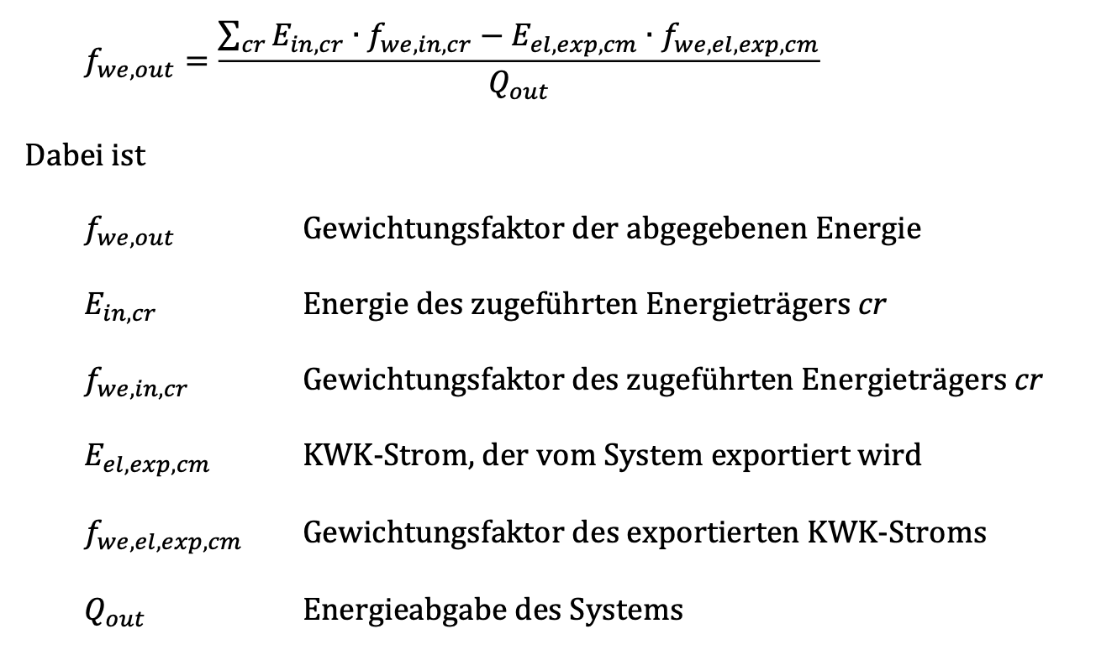

 |  |  |  |  | Stand 1.0 (1.10.2021)

